Sheet1
Estimación de ventas: Gitane
Resolución No.2020-1-61-1244176 |  | de fecha 15/01/2020 Sujeto a pagos trimestrales.
SERIE: UFM del 1 al 500,000
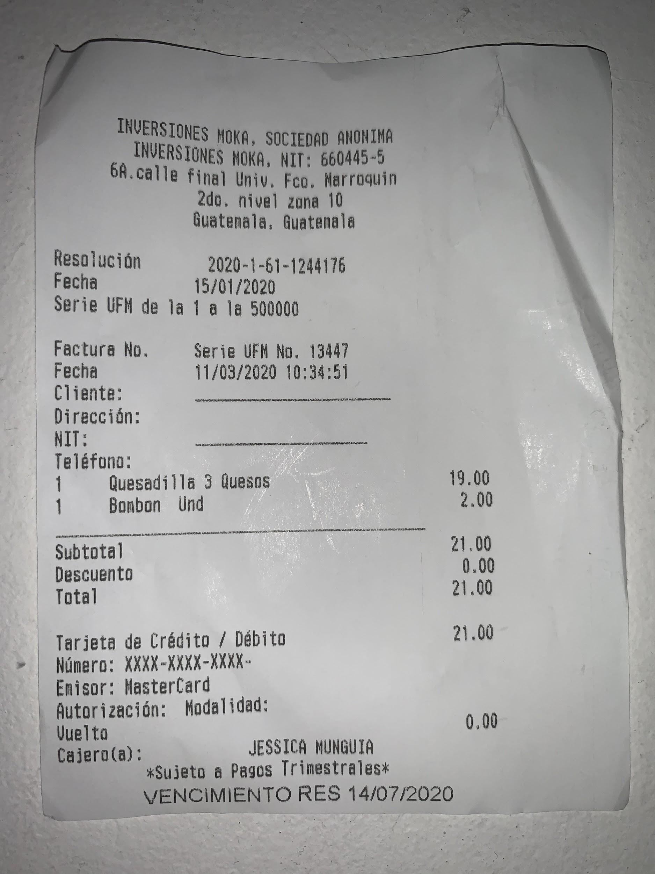
FACTURA No. | 13,447 de fecha 11/03/2020

Cantidad de facturas totales: 5000,000
Cantidad de facturas emitidas hasta compra: 13,447

Fecha de resolución: 15/01/2020
Fecha de compra: 11/03/2020
Cantidad de días: 56
Cantidad de meses: 1.8666

Facturas por mes: 7,203.77

Ticket promedio: GTQ 25.00
Ventas estimadas por mes: GTQ 180,094.25
Ventas estimadas hasta la fecha: GTQ 336,175

